检查项目 治具项目
治具项目
每种商品的需要检查的项目
m_check |  | m_tools
id | 检查项目Id | id | ID
goods_id | 商品id | tools_no | 治具编号
kind_cd | 种类cd 01:寸法 02：治具 | department_cd | 部门cd
tools_id | 治具id 种类为[外观寸法]时，此列为空 | distinguish | 区分
tools_order | 治具表示顺序 | barcode_flg | 是否有条码
classify_id | 分类id | barcode | 条形码
classify_order | 分类表示顺序 | remarks | 备注
type_cd | 类型cd | delete_flg | 删除区分
department_cd | 部门cd | insert_user | 登录者
kind | 类别 FIX障子 | insert_date | 登录时间
check_position | 检查位置 | update_user | 更新者
check_item | 检查项目 | update_date | 更新时间
benchmark_type | 基准类型
benchmark_value1 | 基准值1
benchmark_value2 | 基准值2
benchmark_value3 | 基准值3
check_way | 检查方式
delete_flg | 删除区分 | m_classify
检查项目
insert_user | 登录者 | id | 分类id
insert_date | 登录时间 | goods_id | 商品id
update_user | 更新者 | kind_cd | 种类
update_date | 更新时间 | department_cd | 部门cd
 |  | tools_id | 治具id 种类为[外观寸法]时，此列为空
 |  | classify_name | 分类名称
 |  | picture_id | 图片id
 |  | disp_no | 表示顺序
 |  | delete_flg | 删除区分
 |  | insert_user | 登录者
 |  | insert_date | 登录时间
 |  | update_user | 更新者
 |  | update_date | 更新时间

t_result_detail
result_id | 结果ID
check_id | 检查项目id
measure_value1 | 实测值1
measure_value2 | 实测值2
result | OK：合格 OW:合格但需要提示 NG：不合格 SD（slightly defective）:微欠品 MD（moderate defective）：轻重中欠品
delete_flg | 删除区分

t_check_result
id | 检查结果id
goods_id | 商品id
make_number | 商品作番
department_cd | 部门cd
check_user | 检查员code
start_time | 开始检查时间
end_time | 结束时间（如果未结束与开始时间相同）
result | OK:合格 NG：不合格
remarks | 备注 （修改原因）
check_times | 检查次数记录 （二次量试）
shareResult_id | 默认合格的情况下继承结果ID
delete_flg | 删除区分
insert_user | 登录者
insert_date | 登录时间
update_user | 更新者
update_date | 更新时间

m_goods
id | 检查结果id
goods_cd | 商品cd
goods_name | 商品名称
delete_flg | 删除区分
insert_user | 登录者
insert_date | 登录时间
update_user | 更新者
update_date | 更新时间

检查项目画面
商品CD：L0620MJYE 座番：074030233 检查员：
欠品
手入力
L0620MJYE
074030233
074030233

外观寸法
治具

检查项目

小口标签式样参照

确认捆包状态

部品袋

本体部品安装参照

寸法、部品参照

本体式样、部品安装参照

商品CD：L0620MJYE 座番：074030233
L0620MJYE
074030233
欠品
手入力

外观寸法
治具

治具ID
条形码
备注
治具名称

ZJ 017
ZJ 017
治具017
二部无图

ZJ 016
ZJ 016
治具016

SZJ MDVM371B
SZJ MDVM371B
FKシート-M色

@goods_id |  |  |  |  |  | @goods_id
 |  |  |  |  |  | @tools_id
declare @delete_flg varchar |  |  |  |  |  | declare @delete_flg varchar
declare @goods_id varchar(30) |  |  |  |  |  | declare @goods_id varchar(30)
set @delete_flg = '0' |  |  |  |  |  | declare @tools_id varchar(30)
set @goods_id = '0000937'
 |  |  |  |  |  | set @delete_flg = '0'
SELECT |  |  |  |  |  | set @goods_id = '0000937'
DISTINCT( m_check.tools_id ) |  |  |  |  |  | set @tools_id = '0000047'
, ISNULL(m_tools.tools_no, '') AS tools_no
, ISNULL(m_check.tools_order, '') AS tools_order |  |  |  |  |  | SELECT * from (
, ISNULL(m_tools.barcode_flg, '') AS barcode_flg |  |  |  |  |  | SELECT
, ISNULL(m_tools.barcode, '') AS barcode |  |  |  |  |  | DISTINCT
, ISNULL(m_tools.remarks, '') AS remarks |  |  |  |  |  | m_check.tools_id,
FROM |  |  |  |  |  | (m_check.classify_id)
m_check WITH(READCOMMITTED) |  |  |  |  |  | ,ISNULL(m_classify.classify_name, '') AS classify_name
INNER JOIN m_tools WITH(READCOMMITTED) |  |  |  |  |  | ,ISNULL(m_classify.picture_id, '') AS picture_id
ON m_check.tools_id = m_tools.id |  |  |  |  |  | ,ISNULL(m_classify.disp_no, '') AS disp_no
AND m_tools.delete_flg = @delete_flg |  |  |  |  |  | FROM m_check WITH(READCOMMITTED)
WHERE m_check.goods_id = @goods_id |  |  |  |  |  | INNER JOIN m_classify WITH(READCOMMITTED)
AND m_check.kind_cd = '02' |  |  |  |  |  | ON m_check.classify_id = m_classify.id
AND m_check.delete_flg = @delete_flg |  |  |  |  |  | AND m_classify.delete_flg = @delete_flg
ORDER BY m_check.tools_order |  |  |  |  |  | WHERE
tools_id | tools_no | tools_order | barcode_flg | barcode | remarks | m_check.goods_id = @goods_id
44 | ZJ 017 | 2 | 1 | ZJ017 | 治具017 | AND
45 | ZJ 016 | 3 | 1 | ZJ016 | 治具016 | m_check.kind_cd='02'
47 | SZJ MDVM371B | 5 | 1 | SZJMDVM371B | FKシート-M色 | AND m_check.tools_id = @tools_id
 |  |  |  |  |  | AND m_check.delete_flg= @delete_flg ) a

 |  |  |  |  |  | order by Convert(int, a.disp_no)

 |  |  |  |  |  | tools_id | classify_id | classify_name | picture_id | disp_no
 |  |  |  |  |  | 47 | 8890 | 二部无图 | 934 | 5

同批次
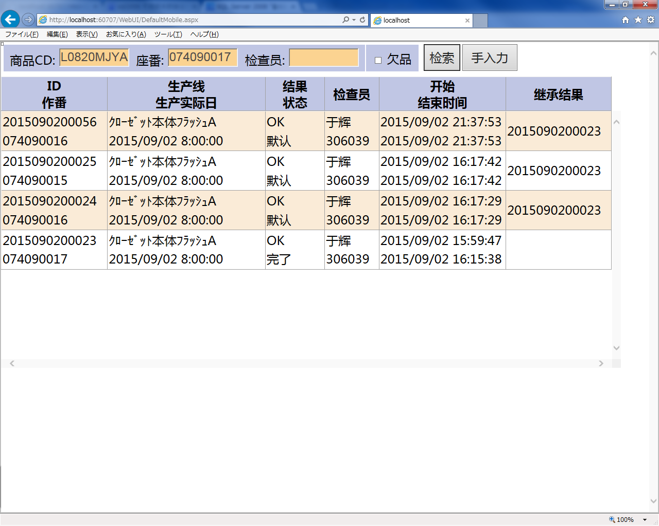
同批次 | 同批次的确认条件：1：商品CODE相同 2：生产线相同 3：生产实际日相同

如果有同批次

 | 同批次存在待判数据

 |  | 1 重新检查 2 继续检查 3 不检查

 | 如果是完了状态

 |  | 继承结果ID = 完了的商品ID

 |  | 1 重新检查 2 默认结果 3 不检查

不存在同批次

